商品信息
COCO Living Space｜不锈钢餐盘野餐点心盘子野炊分装盘
来源：COCO_Living_Space_Shopee全量审计_持续更新.xlsx｜工作表：高销量商品｜Excel第27行｜商品ID：3444732395

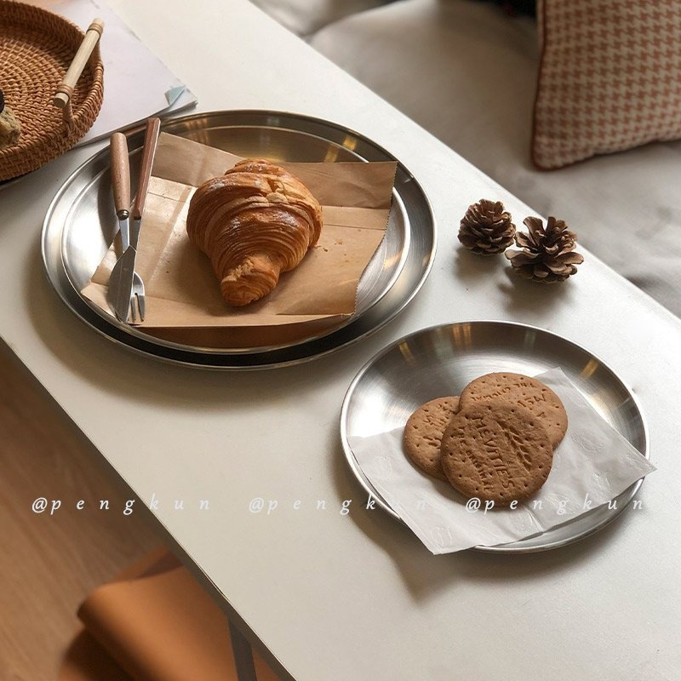
字段 | 内容 | 商品主图
序号 | 20
商品主图 | 见右侧嵌入主图
商品ID | 3444732395
商品中文名称 | 不锈钢餐盘野餐点心盘子野炊分装盘
商品标题 | ins Korean style coffee shop tray Brushed frosted surface stainless steel cake tray Round serving tray frosted dinner plate Net red photo Korean coffee dessert plate
Shopee链接 | https://shopee.com.my/ins-Korean-style-coffee-shop-tray-Brushed-frosted-surface-stainless-steel-cake-tray-Round-serving-tray-frosted-dinner-plate-Net-red-photo-Korean-coffee-dessert-plate-i.115498741.3444732395
近月销量显示 | 14 Sold/Month
近月销量下限 | 14
列表价格显示 | RM6.48
列表最低价(MYR) | 6.48
列表评分 | 4.9
累计总销量显示 | 3k+ Sold
累计总销量下限 | 3,000
是否精确 | FALSE
详情价格显示 | RM6.48
详情价(MYR) | 6.48
详情评分 | 4.9
评论覆盖 | 51
好评主题 | 51
差评/风险主题 | 51
图片来源URL | https://down-my.img.susercontent.com/file/sg-11134201-7rbk1-logo5y2ts91d35
1688链接 | https://detail.1688.com/offer/1037695492511.html?share_token=W30t7kC5lqXVBaGgOikFE5ROJ1DQCN76QZ9s0+XbG4muJZfxzWl9Dg%3D%3D&__share_id=6294f916-245d-425b-a8b7-f20a352d381c&rpg-cnt=share.offerDetail&offerId=1037695492511&__zhi_token=rVaUH4l00rWaj&spm=a262eq.8992535%2F20260803.5103953.0&forcePC=1785752305730
颜色/规格 | 不锈钢砂
长宽高 | 14cm:14cm/14cm/2cm 26cm:26cm/26cm/2cm
重量(g) | 14cm:88 26cm:286
单个成本 | 14cm:2.5 26cm:7.2
单个运费 | 6.00
国内段总价 | 14cm:8.5 26cm:13.2
国际头程
总成本估算
利润估算
预计毛利率估算
3个成本
3个运费
国内段总价2
国际头程2
总成本估算2
利润估算2
预计毛利率估算2
5个成本
5个运费
国内段总价3
国际头程3
总成本估算3
利润估算3
预计毛利率估算3
8个成本
8个运费
国内段总价4
国际头程4
总成本估算4
利润估算4
预计毛利率估算4

